نتائج التحليل
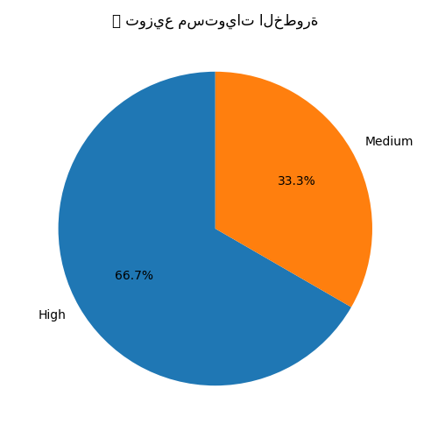
تاريخ التحليل: 2025-06-15 23:18
name | severity | path | description | details | impact | solution | references | ai_advice
Cross-site scripting (reflected) | High | /search?q=test | Reflected cross-site scripting vulnerabilities arise when data is copied from a request and echoed into the application's response in an unsafe way. | يسمح للمهاجم بحقن أكواد JavaScript في صفحات الويب. | — | استخدم التشفير المناسب للمدخلات عند الإخراج وتفعيل CSP. | ['https://owasp.org/www-community/attacks/xss/', 'https://developer.mozilla.org/en-US/docs/Web/HTTP/CSP']
SQL Injection | High | /login | SQL injection vulnerabilities arise when user-controllable data is incorporated into SQL queries without sufficient validation or escaping. | يتيح تنفيذ استعلامات SQL خبيثة عبر إدخال غير مفلتر. | — | استخدم prepared statements وتحقق من المدخلات. | ['https://owasp.org/www-community/attacks/SQL_Injection']
Insecure Cookie Without Secure Flag | Medium | /set-cookie | Cookies transmitted over unencrypted connections can be intercepted by an attacker. | لا يوجد تفاصيل. | — | — | []

